Tables de production employées
TABLES DE PRODUCTION EMPLOYEES

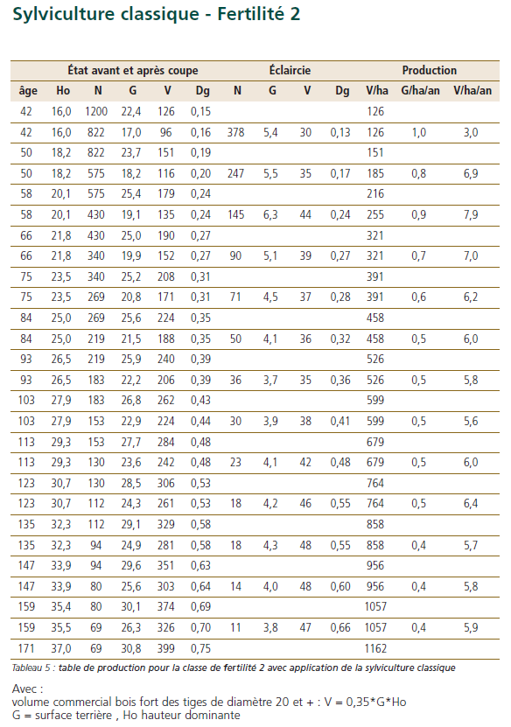
 | Chene sessile

 | Table utilisée : | ONF - Guide des Chenaies Continentales

 |  | Classe de fertilité 2 (moyenne) - sylviculture classique

 | Source : | ONF - Guide des Chenaies Continentales


TABLES DE PRODUCTION EMPLOYEES

 | Douglas
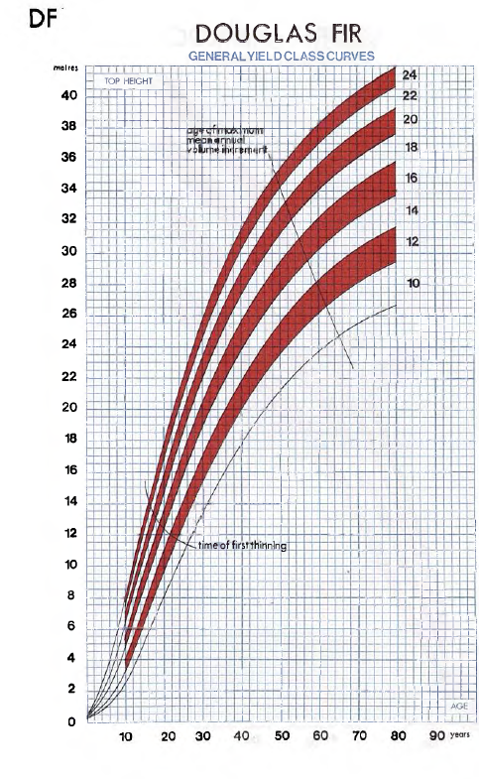
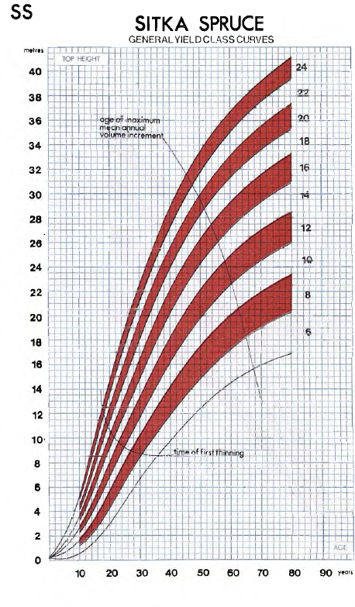
 | Table utilisée : | Forest Management Tables, Hamilton and Christies, revised edition, 1971, 212 p.

 |  | Douglas Fir, Classe de fertilité 20, correspondant à une classe de production forte

 | Source : | https://www.forestresearch.gov.uk/research/archive-forest-management-tables-metric/

 | Epicea de Sitka

 | Table utilisée : | Forest Management Tables, Hamilton and Christies, revised edition, 1971, 212 p.

 |  | Sitka Spruce, Classe de fertilité 20, correspondant à une classe de production forte

 | Source : | https://www.forestresearch.gov.uk/research/archive-forest-management-tables-metric/

TABLES DE PRODUCTION EMPLOYEES

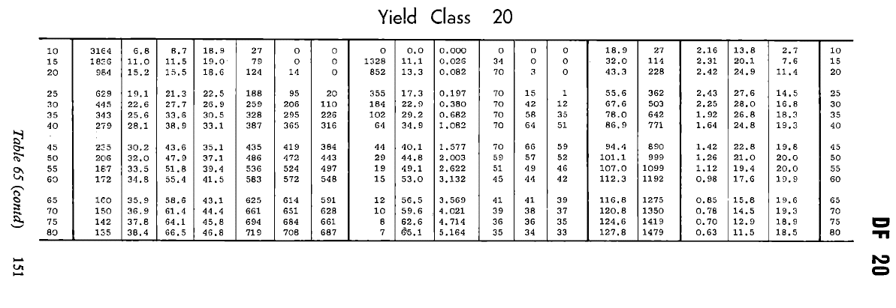
 | Douglas

 | Table utilisée : | Forest Management Tables, Hamilton and Christies, revised edition, 1971, 212 p.

 |  | Douglas Fir, Classe de fertilité 20, correspondant à une classe de production forte

 | Source : | https://www.forestresearch.gov.uk/research/archive-forest-management-tables-metric/

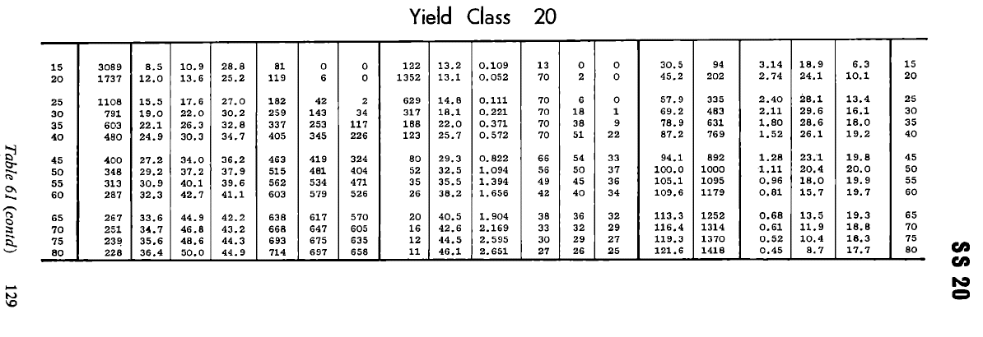

 | Epicea de Sitka

 | Table utilisée : | Forest Management Tables, Hamilton and Christies, revised edition, 1971, 212 p.

 |  | Sitka Spruce, Classe de fertilité 20, correspondant à une classe de production forte

 | Source : | https://www.forestresearch.gov.uk/research/archive-forest-management-tables-metric/

TABLES DE PRODUCTION EMPLOYEES

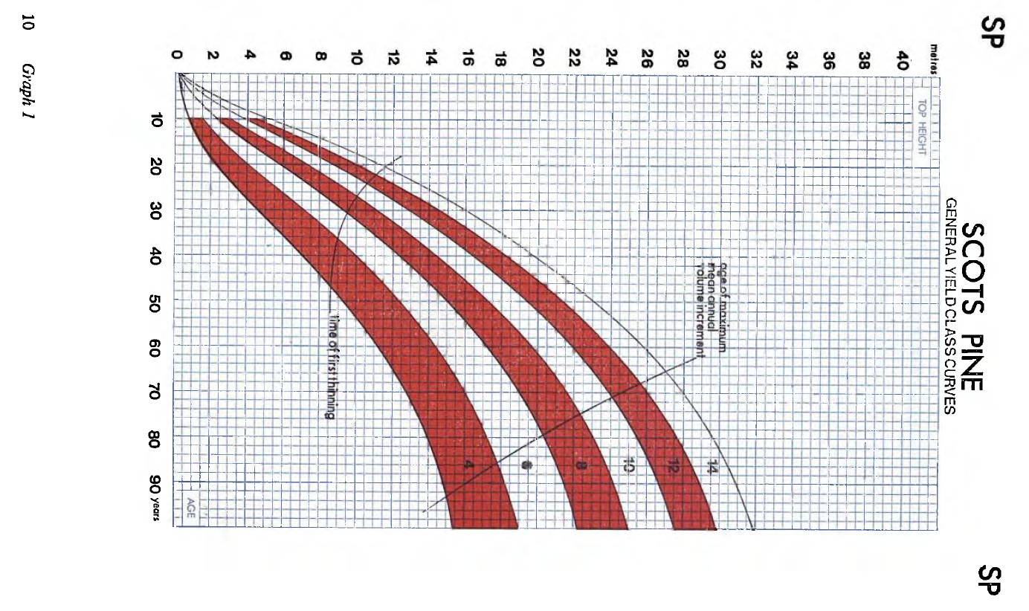
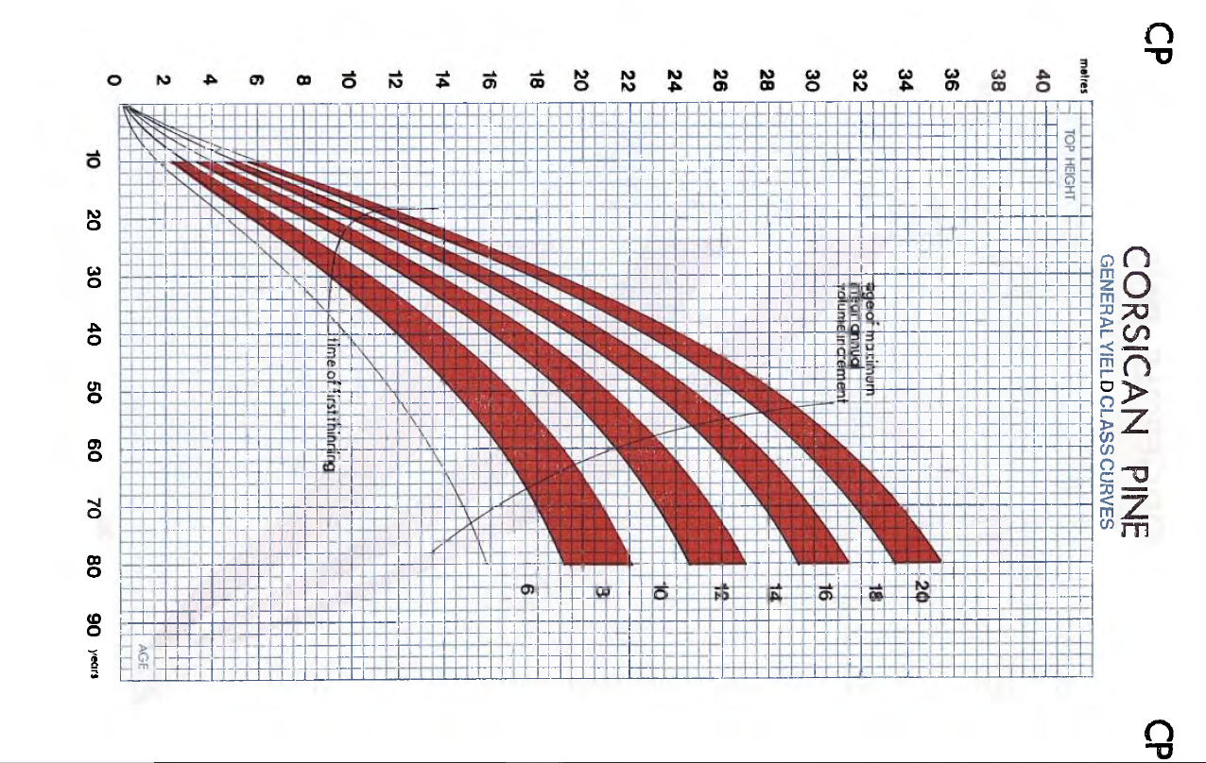
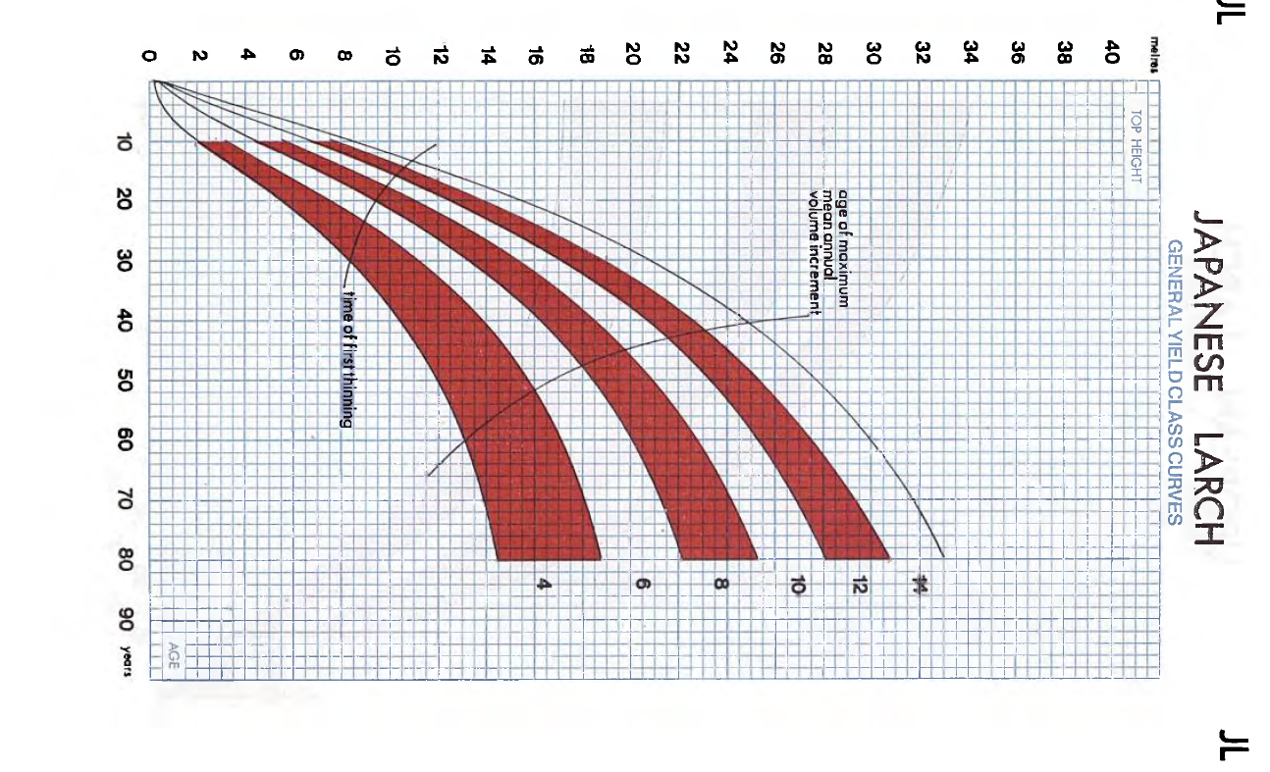

TABLES DE PRODUCTION EMPLOYEES

 | Pin sylvestre

 | Table utilisée : | Forest Management Tables, Hamilton and Christies, revised edition, 1971, 212 p.

 |  | Scots Pine, Classe de fertilité 10, correspondant à une classe de production forte

 | Source : | https://www.forestresearch.gov.uk/research/archive-forest-management-tables-metric/

 | Pin Laricio de Corse

 | Table utilisée : | Forest Management Tables, Hamilton and Christies, revised edition, 1971, 212 p.

 |  | Corsican Pine, Classe de fertilité 16, correspondant à une classe de production forte

 | Source : | https://www.forestresearch.gov.uk/research/archive-forest-management-tables-metric/

 | Cèdre de l'Atlas et Séquoia

 | Table utilisée : | A défaut de table disponible pour ces essences, la table du Pin Laricio de Corse est employée

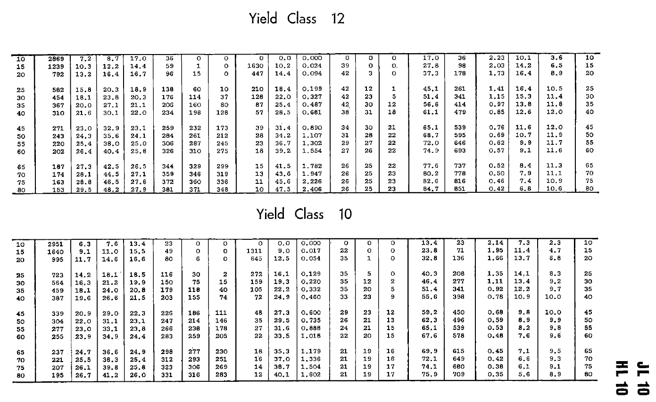

 | Meleze Hybride

 | Table utilisée : | Forest Management Tables, Hamilton and Christies, revised edition, 1971, 212 p.

 |  | Japanese and Hybrid Larch, Classe de fertilité 10, correspondant à une classe de production forte

 | Source : | https://www.forestresearch.gov.uk/research/archive-forest-management-tables-metric/

